03_全体画面遷移
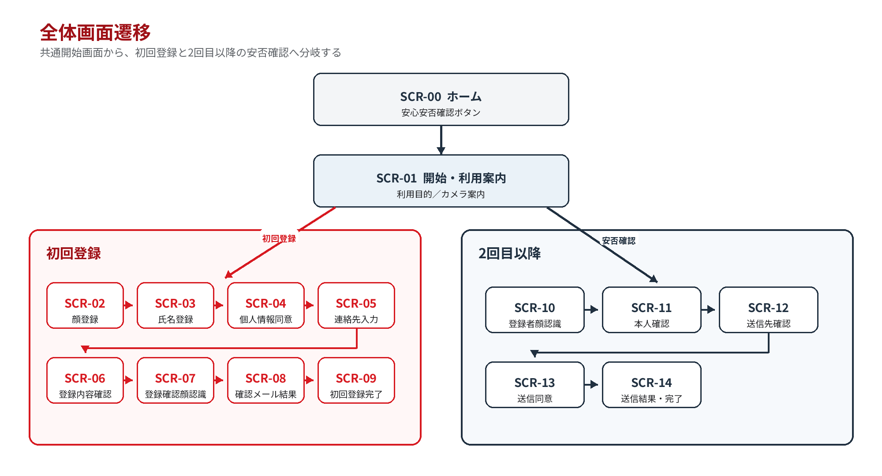
 | 基本設計書 |  | 画面遷移仕様書 | 作成者 | 福山 謙 | 更新者
 |  |  | 全体画面遷移 | 作成日 | 2026-10-01 | 更新日

区分 |  | 内容
実線矢印 |  | 利用者操作または正常処理による画面遷移
同一画面 |  | 入力エラー・品質不足・再試行時に画面を維持
共通ダイアログ |  | 元画面の上に重ねて表示し、閉じると元画面へ戻る
ホームへ終了 |  | カメラ停止、セッション破棄、表示中の個人情報消去を伴う

3.2 共通遷移ルール
１．画面遷移中は主要ボタンを無効化し、同一イベントを二重に発火させない。
２．API応答待ちは OVL-01 を表示し、15秒を超えた場合は成功扱いにせず状態照会または ERR-01 へ遷移する。
３．戻る操作は本書で許可された遷移先に限定し、OS・ブラウザの履歴に個人情報画面を残さない。
４．完了・取消・タイムアウト時は SCR-00 へ戻し、端末上の氏名・メール・顔処理データを消去する。

3.3 全体画面遷移
※共通開始画面から、初回登録と２回目以降の安否確認へ分岐する。

04_初回登録
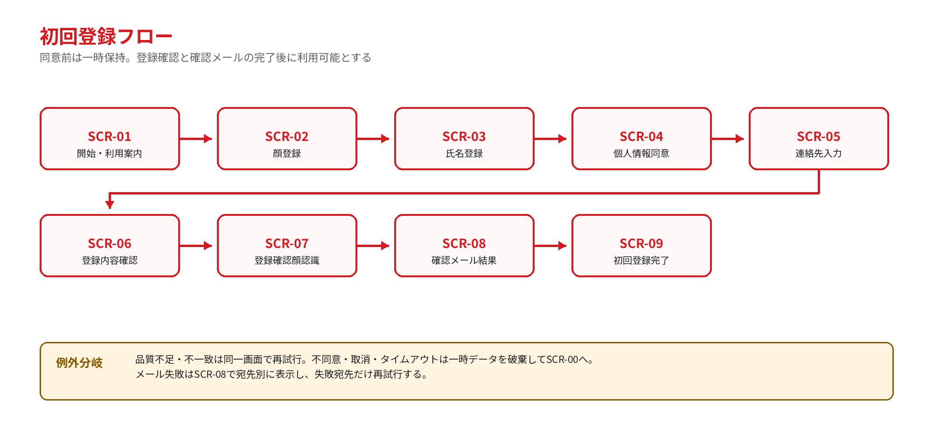
 | 基本設計書 |  |  | 画面遷移仕様書 |  | 作成者 | 福山 謙 |  | 更新者
 |  |  |  | 初回登録 |  | 作成日 | 2026-10-01 |  | 更新日

4.1 初回登録
遷移 ID |  | 遷移元 | イベント |  |  | 条件 |  | 遷移先 | 処理
I-001 |  | SCR-00 | 安心安否確認を押す |  |  | 端末利用可 |  | SCR-01 | セッション開始
I-002 |  | SCR-01 | 初回登録を押す |  |  | カメラ利用可 |  | SCR-02 | カメラ起動
I-003 |  | SCR-02 | 撮影条件を満たす |  |  | 品質OK・生体OK |  | SCR-03 | 顔特徴を一時保持
I-004 |  | SCR-02 | 撮影条件不足 |  |  | 顔なし・複数人・品質不足 |  | SCR-02 | 案内表示、撮影しない
I-005 |  | SCR-02 | カメラ異常 |  |  | 権限・デバイス異常 |  | ERR-01 | CAM-001、スタッフ案内
I-006 |  | SCR-03 | 次へ |  |  | 氏名1～50文字・空白のみでない |  | SCR-04 | 氏名を一時保持
I-007 |  | SCR-03 | 次へ |  |  | 入力不正 |  | SCR-03 | 項目直下にエラー
I-008 |  | SCR-04 | 同意して次へ |  |  | 全文表示・チェック済み |  | SCR-05 | 同意版・日時を記録
I-009 |  | SCR-04 | 同意しない |  |  | 確認で「登録しない」 |  | SCR-00 | 一時顔・氏名を即時破棄
I-010 |  | SCR-05 | 確認へ |  |  | 連絡先1名以上、最大2名、形式OK |  | SCR-06 | 入力値を一時保持
I-011 |  | SCR-05 | 確認へ |  |  | メール形式不正・重複 |  | SCR-05 | 該当欄にエラー
I-012 |  | SCR-06 | 登録を確定 |  |  | 確認済み |  | SCR-07 | 一貫保存、状態=確認待ち
I-013 |  | SCR-06 | 氏名を修正 |  |  | ― |  | SCR-03 | 保存前入力を復元
I-014 |  | SCR-06 | 連絡先を修正 |  |  | ― |  | SCR-05 | 保存前入力を復元
I-015 |  | SCR-07 | 再撮影成功 |  |  | 登録テンプレートと一致 |  | SCR-08 | 確認メール送信開始
I-016 |  | SCR-07 | 不一致 |  |  | 1～2回目 |  | SCR-07 | 氏名非表示、再撮影
I-017 |  | SCR-07 | 不一致 |  |  | 3回目 |  | DLG-04 | 確認待ち状態を無効化、支援案内
I-018 |  | SCR-08 | 送信結果受領 |  |  | 全宛先が受付済み |  | SCR-09 | 状態=利用可能
I-019 |  | SCR-08 | 送信結果受領 |  |  | 一部または全部失敗 |  | SCR-08 | 失敗宛先のみ再試行
I-020 |  | SCR-08 | 連絡先を修正 |  |  | 恒久エラー |  | SCR-05 | 確認待ち登録に変更反映
I-021 |  | SCR-09 | 終了 |  |  | ― |  | SCR-00 | セッション消去
I-022 |  | SCR-09 | 10秒経過 |  |  | 操作なし |  | SCR-00 | 自動終了・セッション消去

4.2 初回登録の戻る／取消
画面 |  | 戻る |  | 取消 | データの扱い
SCR-02 |  | SCR-01 |  | DLG-01 | SCR-00 → 一時顔データを破棄
SCR-03 |  | SCR-02 |  | DLG-01 | SCR-00 → 氏名・顔データを破棄
SCR-04 |  | SCR-03 |  | DLG-02 | SCR-00 → 不同意確定時に即時破棄
SCR-05 |  | SCR-04 |  | DLG-01 | SCR-00 → 連絡先を含む一時データを破棄
SCR-06 |  | 修正先を選択 |  | DLG-01 | SCR-00 → 確定前は全一時データを破棄
SCR-07 |  | 原則なし |  | DLG-01 | SCR-00 → 確認待ち登録を無効化し後続削除へ
SCR-08 |  | 原則なし |  | DLG-01 | SCR-00 → 確認待ち登録を無効化し後続削除へ

4.3 初回登録フロー
※同意前は一時保存、登録確認と確認メールの完了後に利用可能とする。
データ状態：SCR-02～SCR-05は一時登録、SCR-06確定後は確認待ち、SCR-08で確認メール条件を満たした時点で利用可能状態とする。

05_安否確認
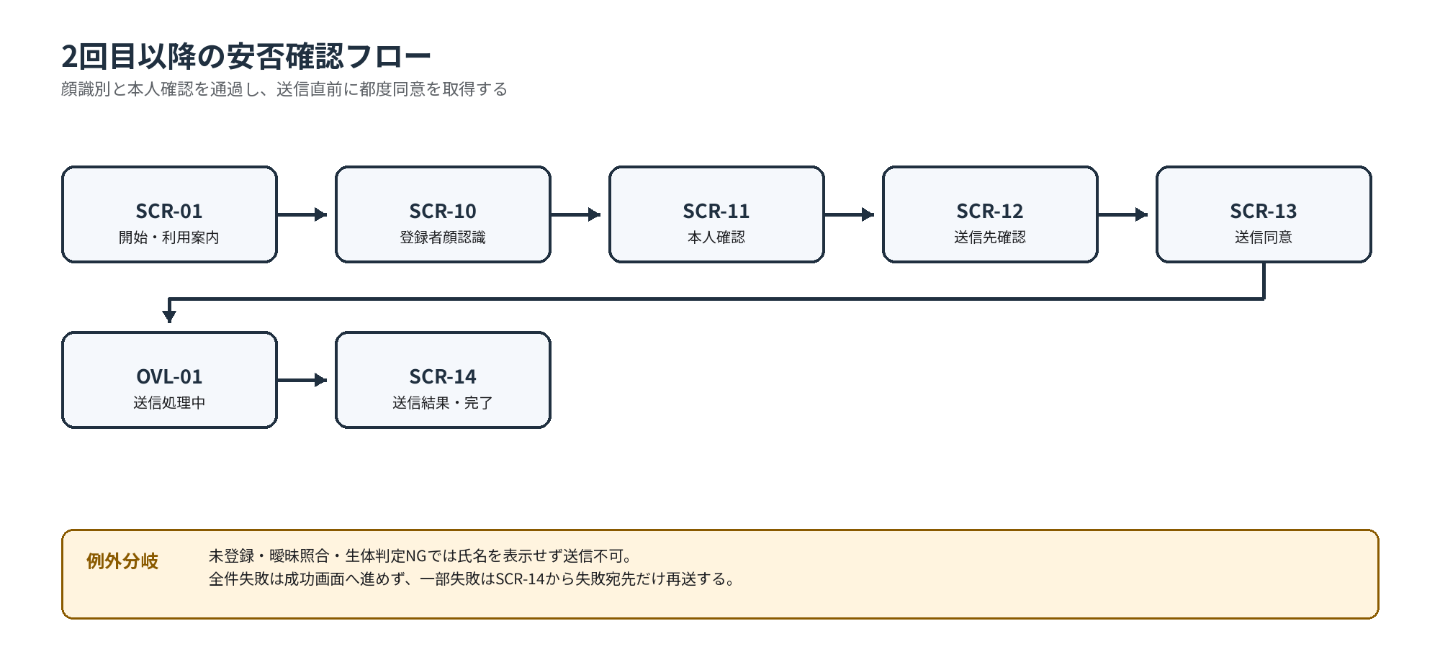
 | 基本設計書 |  |  | 画面遷移仕様書 | 作成者 | 福山 謙 |  | 更新者
 |  |  |  | 2回目以降の安否確認 | 作成日 | 2026-10-01 |  | 更新日

遷移 ID |  | 遷移元 | イベント |  | 条件 |  | 遷移先 | 処理
U-001 |  | SCR-01 | 安否確認を送る |  | カメラ利用可 |  | SCR-10 | カメラ起動
U-002 |  | SCR-10 | 撮影・照合成功 |  | 閾値以上・候補差OK・生体OK |  | SCR-11 | 短期 user_token 発行
U-003 |  | SCR-10 | 品質不足 |  | 顔なし・複数人・遮蔽等 |  | SCR-10 | 案内表示、照合しない
U-004 |  | SCR-10 | 登録者なし／曖昧 |  | 1～2回目 |  |  | 氏名非表示、再撮影
U-005 |  | SCR-10 | 登録者なし／曖昧 |  | 3回目 |  | DLG-04 | 5分クールダウンまたは支援
U-006 |  | SCR-11 | はい |  | token有効 |  | SCR-12 | カメラ停止、送信先取得
U-007 |  | SCR-11 | ちがいます |  | ― |  | SCR-00 | token・氏名を即時消去
U-008 |  | SCR-12 | 安否確認送信 |  | 有効連絡先1～2名 |  | SCR-13 | 送信内容を生成
U-009 |  | SCR-12 | 有効連絡先なし |  | 停止・バウンス要修正 |  | DLG-04 | 送信不可、スタッフ案内
U-010 |  | SCR-13 | 同意して送信 |  | チェック済み・token有効 |  | OVL-01 | 冪等キー発行、POST開始
U-011 |  | OVL-01 | 送信結果受領 |  | 全宛先受付済み |  | SCR-14 | 成功状態を表示
U-012 |  | OVL-01 | 送信結果受領 |  | 一部受付・一部失敗 |  | SCR-14 | 一部未送信状態、再試行導線
U-013 |  | OVL-01 | 送信結果受領 |  | 全宛先失敗 |  | ERR-01 | MAIL-001/002、SCR-13へ戻す
U-014 |  | SCR-14 | 失敗宛先のみ再送 |  | 部分失敗あり |  | OVL-01 | 同一 check_id で未送信だけ処理
U-015 |  | SCR-14 | 終了 |  | ― |  | SCR-00 | セッション消去
U-016 |  | SCR-14 | 10秒経過 |  | 全宛先受付済み |  | SCR-00 | 自動終了・セッション消去

5.2 送信結果別の画面状態
結果 |  |  | SCR-14の表示 |  | 操作 |  | 自動終了
全件受付済み |  |  | 完了、宛先別受付済み、送信日時 |  | 終了 |  | 10秒後
一部失敗 |  |  | 一部未送信、宛先別成功／失敗 |  | 失敗宛先のみ再送／終了 |  | 無効
全件失敗 |  |  | SCR-14へ進めず ERR-01を表示 |  | 再試行／戻る／終了 |  | 無効
結果不明 |  |  | 処理状況を確認中 |  | 状態照会。新規送信は禁止 |  | 無効

5.3 2回目以降の安否確認フロー
※顔識別と本人確認を通過し、送信直前に都度同意を取得する。
本人確認ゲート：SCR-10の照合とSCR-11の本人確認を通過した短期セッションだけが送信先を取得できる。

